Sheet1
問題
 | 下記の画面を作成ください。
 | １．ブラウザータイトルは 社員基本情報一覧画面である
 | ２．表の姓名項目にITJOBリンクを付く
 | ３．キーワードを入力、「検索」ボタンを押下したら、キーワードを含まない行が非表示にする
 | ４．「削除」ボタンを押したら、本行のデータを表示しない。
 | ５. 「変更」ボタンを押すと、下にもう一つの「情報新規」のテーブルを表示し、社員基本情報を記入する。「確認」ボタンを押すと、記入した情報を上のテーブルに追加する。

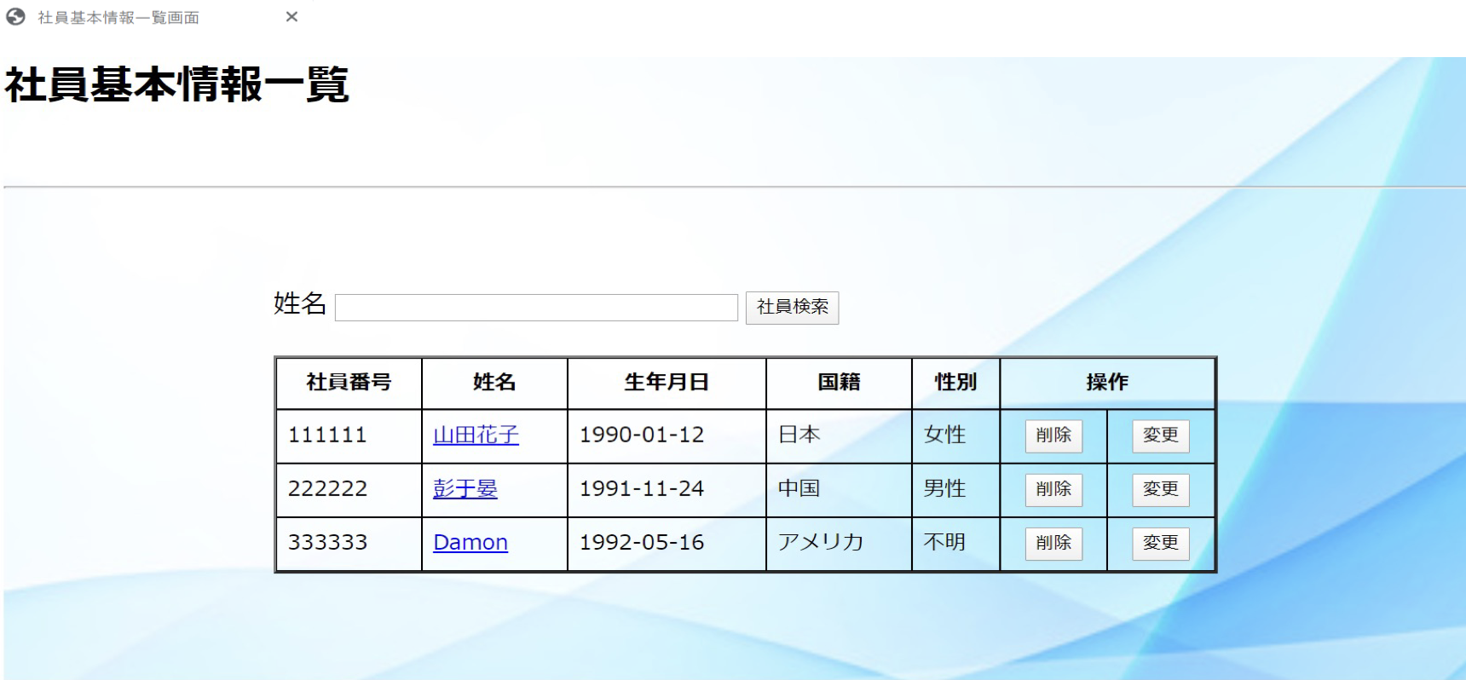

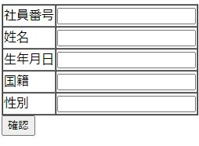
 |  |  |  | id（主键） | name | bir | 国 | sex | 操作
 |  |  |  | 1 | 山田花子 | 1990-01-12 | 日本 | 女性 | 删除/变更（2个button）

 |  |  |  |  | 意思
 |  |  | 声明(数组) | id[10] | 我申明了一个能够存放10个数据的数组
 |  |  |  |  | id[10]=1,2,3,4,5,6,7,…,10
 |  |  | id[0] | id[1] | … | id[9]
 |  |  | 1 | 2 | … | 10

 |  |  | 声明（dic） | id<key,value> | 可以存放无限大，键值对，一个key对应一个值
 |  |  | 对name的dic | 对bir | 对国 | 对sex
 |  | key | id | id | id | id
 |  | value | name | bir

